消费类型2.0
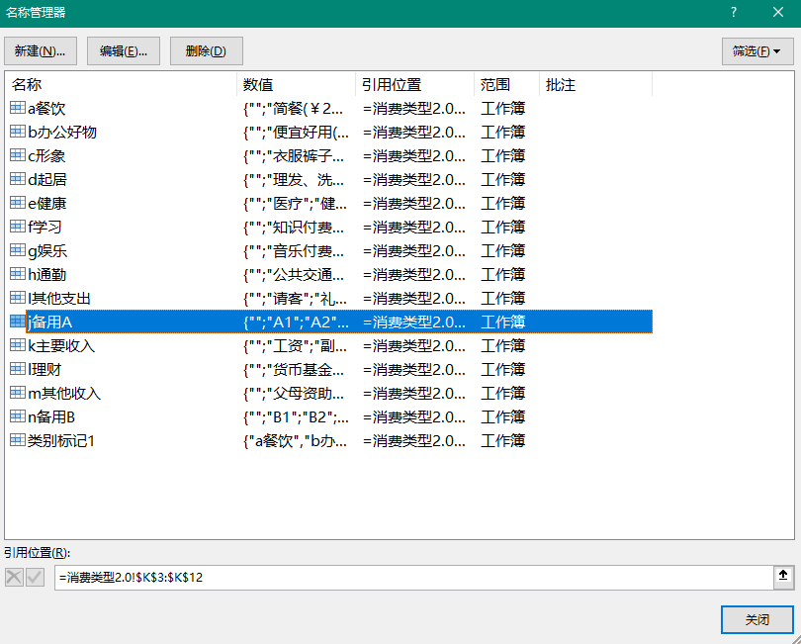
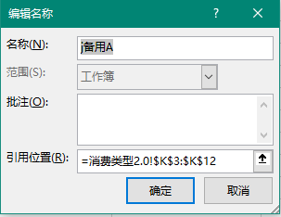
消费类型
 | a餐饮 | b办公好物 | c形象 | d起居 | e健康 | f学习 | g娱乐 | h通勤 | I其他支出 | j备用A | k主要收入 | l理财 | m其他收入 | n备用B

 | 简餐(￥29-) | 便宜好用(￥30-) | 衣服裤子 | 理发、洗澡、洗衣 | 医疗 | 知识付费、课程费、学费 | 音乐付费 | 公共交通 | 请客 | A1 | 工资 | 货币基金、存款利息 | 父母资助 | B1
 | 奢华(￥30~60) | 品质生活(￥30~299) | 鞋袜 | 网费、电费、电话费 | 健身、运动 | 软件、版权付费 | 影视付费 | 打车、租车 | 礼品红包 | A2 | 副业收入、兼职 | 中低风险投资 | 礼金礼品 | B2
 | 饕餮(￥60+) | 小资生活(￥300+) | 帽箱包等饰品 | 生活用品 | 保健品、按摩、推拿 | 书籍、打印费 | 游戏付费 | 客车火车飞机 | 团建 | A3 | 奖金、奖学金 | 高风险投资 | 压岁钱 | B3
 | 水果 |  | 护肤美妆 | 床品、家具 |  | 文具 | APP会员 | 油费、过路费、停车费 | 其他 | A4 | 补助、助学金 | 保险、黄金等 | 其他 | B4
 | 零食饮料 |  | 其他 | 住宿、房租 |  | 其他 | 手办玩具等(实体) | 其他 |  | A5 |  | 其他 |  | B5
 |  |  |  | 其他 |  |  | 旅游、景点门票、纪念品
 |  |  |  |  |  |  | KTV、酒吧等玩乐场所
 |  |  |  |  |  |  | 恋爱消费
 |  |  |  |  |  |  | 其他

 | 重要提示： | 1.请在以上区域内编辑消费类别。
 |  | 2.第二行编辑后需在“公式”选项卡 - “名称管理器”中同步修改。注意：名称中勿包含空格、划线、标点符号等特殊字符，会导致bug。
 |  | 3.如果修改后出现问题，请自行检索关键词，学习有关知识：数据有效性、二级下拉、INDIRECT函数、名称管理器。

